Sheet1
平台 | 产品 | 价格 | 试用情况 | 描述
阿里云 | 文字识别 |  | 不能试用
腾讯云 | 文字识别ocr |  | 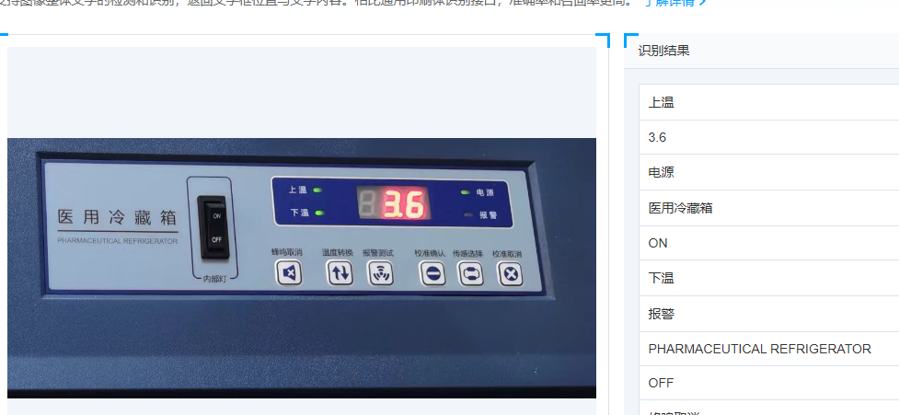 | 小数点可以识别，但是会有错误情况
百度智能云 | 文字识别 |  | 可以试用，但是我的账号可能受限了 | 仪器仪表盘读数，但是我的帐号测试不了，提示并发超限
华为云 | 文字识别 |  | 可以试用，但是识别不了小数点 | 直接识别不出来小数点

其他
数字仪表识别之基于轮廓定位数字并提取

